časť 1
Názov | Predpokladané množstvo | Merná jednotka | Príklad | Špecifikácia | Ilsutračný obrázok | Špecifikácia ponúkaného výrobku – výrobca, typové označenie, prípadne ďalšie informácie (vyplní uchádzač) | Jednotková cena v EUR bez DPH za MJ (vyplní uchádzač) | Celková cena v EUR bez DPH

Kameň brúsny 250x32x32 | 10 | Ks | 49C80K9V40 No: T420074 | Vhodné použitie: tvrdokov liatina farebné kovy zliatiny titanu Možné použitie: oceľ(<67 HRC) nerez kameň plast, sklomaninát Max.obvodná rýchlosť(m/s): 40 Rozmer D x T x H (mm): 250x32x32 Zrnitosť: 80 |  |  | - € | - €
Kameň brúsny 250x32x76 | 10 | Ks | TN420610 biely Akosť: 99BA60L9V01S Označenie: TN 420 610 | Priemer kotúča: 250mm Šírka kotúča: 32mm Priemer otvoru: 76mm Typ zrna: 99BA Zrnitosť: 60 - stredná Tvrdosť: L - stredná Max.rýchlosť: 40 m/s Použitie: oceľ do 55 HRC (vrtáky, ...), oceľoliatinu, nerez Vhodná na brúsenie (ostrenie) nástrojov, brúsenie píl, orovnávanie, oživovanie | 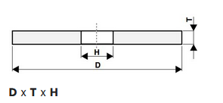 |  | - € | - €
Kotúč brúsny keram.200x25x51 | 10 | Ks | 99BA60 | Špecifikácie: Rozmer: 200x25x51 Farba korundu: biela Zrnitosť: 46 Je vhodný na brúsenie ocele triedy 11, ocele do 55 HRC tvrdosti, nerezu Priemer D: 200 Tvar kotúča: ISO T1 (ploché) Typ zrna: 99A = bielý korund sfarbený do červena Hrúbka/výška T: 25 Otvor H: 51 Použitie: Oceľ do 60 HRc Zrnitosť FEPA: 60 = stredná Tvrdosť: M= stredná Štruktúra: 8 = pórovitá Spojivo: V = keramické Maximálna rýchlosť (m/s): 40 | 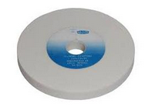 |  | - € | - €
Kotúč brúsny TN427836 200x32x32 | 10 | Ks | 99BA60 Akosť: 99BA60M8V40 Označenie: 427836 | Složenie: umelý korund biely s pojivom keramickým Použitie: oceľ tr.11 (oceľ do 55HRC, oceloliatina) Farva: biela Zrnitosť: 60 Info: kotúč podľa novej normy je označený ako "hrncový tvar T6" a preto má iné kódovanie, ale podľa starej normy bol označený ako "s jednostranným vybraním tvar T5" = staré kódovanie: 200x32x32-110x20 | 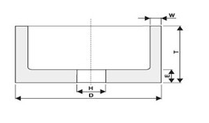 |  | - € | - €
Kotúč brúsny stolný 175x25x51mm | 10 | Ks | Kód produktu: 596350 NK36 Typ: NK36 EAN/GTIN: 9003176642075 Číslo výrobcu: 664207 | Zrnitosť: 36 Stupeň jemnosti: hrubý Špecifikácia: normálny korund sivomodrý, stupen tvrdosti: M Vnútorný priemer redukčného krúžku: 32 mm Tvar: 1 Priemer kotúčov D: 175 mm Šírka kotúča T: 25 mm Priemer otvora H: 51 mm Maximálna obvodová rýchlosť: 40 m/s Druh produktu: Kotúč stojanovej brúsky | 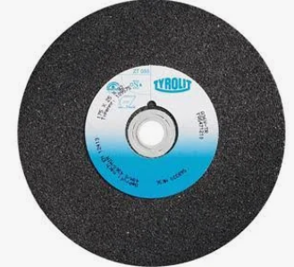 |  | - € | - €

Kotúč drôtený do vŕtačky Wolfcraft 75pr. | 40 | Ks | EAN: 400688521000 Kód produktu: ELN1322 | Drôtený kartáč kotúč 75×10/6stopka 2100000 Stroj: vrtačky K odstraneniu hrdze a čištenie K príprave letovanie a zváranie pre kovy, plechy, drevo, kameň materiál: oceľový drôt, priemer 75 mm, oblasť šírky lemu 10 mm | 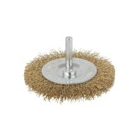 |  | - € | - €
kotúč pilový 315x3x40 | 10 | Ks | HSS na kov | Okružná kotúčová pílka střednězubá predbrúsenie Priemer: 315mm Šírka kotúča: 3,0mm Priemer upínacieho otvoru: 40mm Materiál: HSS - Rýchlorezná oceľ Použitie: oceľ, liatina, farebné kovy, plasty Norma: CSN 222913.1 |  |  | - € | - €
Kotúč pílový 355x25 66 | 10 | Ks |  | Precízne rezanie ocele: 66 karbidových zubov Hrúbka: 2,4 mm zaisťujú hladké a efektívne rezy Suchý rez bez iskier: Inovatívna technológia suchého rezu eliminuje potrebu chladenia a znižuje tvorbu tepla. Dlhá životnosť: Kvalitné karbidové hroty a tvrdené telo kotúča odolávajú opotrebeniu, takže si zachováva vysoký výkon po dlhý čas. Ideálny pre rôzne oceľové materiály: Perfektný na profily, trubky, tyče či ploché diely z mäkkej ocele. Rozmery: Vonkajší priemer 210 mm Vnútorný priemer 25,4 mm | 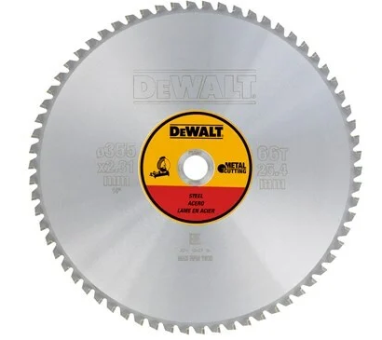 |  | - € | - €
Kotúč pílový 25x0,2x8 | 10 | Ks | Kód produktu: ČSN 222910 | Pílový kotúč: na kov Ozubenie: Jemné Materiál: HSS výkonná rýchlorezná oceľ Priemer kotúča: 25 mm Hrúbka kotúča: 0,2 mm Upínací otvor: 8 mm Zuby: 80 Použitie: Určené pre rezy do malej hĺbky, predovšetkým pre podrezávanie drážok, a rezanie tenkostenných profilov. Vhodný pre: oceľ, liatinu, farebné kovy, plasty. Ozubenie: typu A Rezná hrana je veľmi ostrá. | 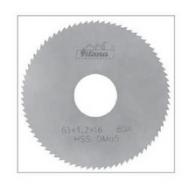 |  | - € | - €
Kotúč pílový 25x0,3x8 | 10 | Ks | Kód produktu: ČSN 222910 | Pílový kotúč: na kov Ozubenie: Jemné Materiál: HSS výkonná rýchlorezná oceľ Priemer kotúča: 25 mm Hrúbka kotúča: 0,3 mm Upínací otvor: 8 mm Zuby: 80 Použitie: Určené pre rezy do malej hĺbky, predovšetkým pre podrezávanie drážok, a rezanie tenkostenných profilov. Vhodný pre: oceľ, liatinu, farebné kovy, plasty. Ozubenie: typu A Rezná hrana je veľmi ostrá. | 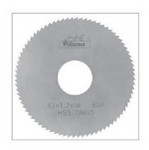 |  | - € | - €
Kotúč plsten115x15x22,2mm/0,44G/ | 20 | Ks | CM3,5515 | Kotúč plstený ( filcový ) leštiaci pre brúsenie a leštenie prostredníctvom uhlovej brúsky s reguláciou otáčok a leštiacimi pastami. Plstené kotúče sú určené na brúsenie a leštenie v strojárstve, kovopriemysle Priemer : 115 mm Hrúbka : 15 mm Upínanie : 22,2 mm Max. otáčky : 5000 ot/min Hustota kotúča : Jemný 0,44 g/cm3 Na sklotextilnom nosiči Materiál: plsť |  |  | - € | - €
Raptor Disc 115mm | 100 | Ks |  | RAPTOR DISC je jedinečný lamelový brúsny kotúč, ktorý je umiestnený na podložnom tanieri z ekologických prírodných vlákien. Brúsna tkanina má dlhú životnosť. Je tvorená jedinečnou zmesou zŕn, ktorá brúsi ako kotúč so zrnitosťou 40, ale povrch zanecháva, ako keby bol brúsený kotúčom so zrnitosťou 60. |  |  | - € | - €
Raptor Disc 125mm | 240 | Ks |  | RAPTOR DISC je jedinečný lamelový brúsny kotúč, ktorý je umiestnený na podložnom tanieri z ekologických prírodných vlákien. Brúsna tkanina má dlhú životnosť. Je tvorená jedinečnou zmesou zŕn, ktorá brúsi ako kotúč so zrnitosťou 40, ale povrch zanecháva, ako keby bol brúsený kotúčom so zrnitosťou 60. | 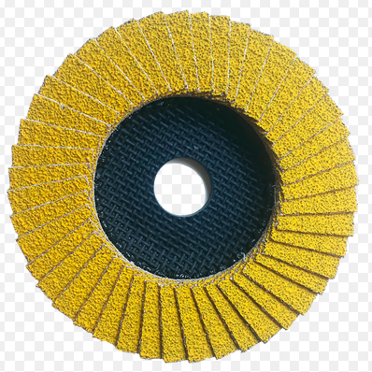 |  | - € | - €
Tanier brúsny disk | 10 | Ks | RO ETS LEX WTS 150 | Vhodné: ETS 150, ETS EC 150, LEX 150 a WTS 150/7 Priemer: 150 mm Počet otvorov viacotvorový Upevnenie – skrutka M8 Tvrdá verzia Charakteristika : na skrutku prevedenie v stredne tvrdej verzii suchý zips odolný voči vysokým teplotám na univerzálne použitie na plochých a konvexných povrchoch | 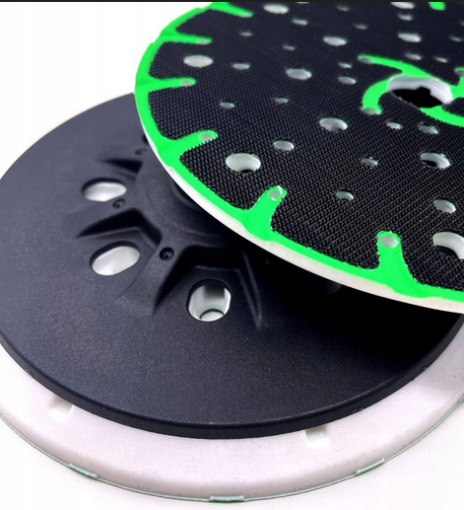 |  | - € | - €
Tanier leštiaci | 10 | Ks | 488342 PT-STF-D150-M14 | Vhodné pre: pre RAP 150 s integrovaným tlmičom na optimálne rozdelenie tlaku pri leštení na upnutie leštiaceho príslušenstva |  |  | - € | - €

Kotúč lamelový 115x22 P 40 | 50 | Ks | Lamelový kotúč 967A T29 CUBITRON II 115x22mm kónický Kód produktu: 65051 Objednávacie číslo: 7000104359 EAN: 5902658072505 | Priemer kotúča: 115 mm Priemer hriadeľa (mm): 22,2 Použitie: Na materiál: Uhlíková oceľ, nerez, liatina, oceľ hliník neželezné kovy, drevo Max. otáčky: 13200 RPM Typ tvaru kotúča: T29 - kónický Tanier podložka: Plátno | 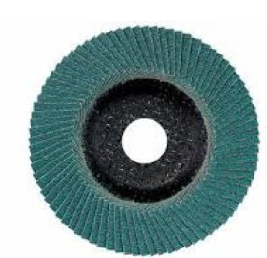 |  | - € | - €
Kotúč lamelový 115x22 P 60 | 60 | Ks | Objednávacie číslo: 7000104360 EAN: 5902658072512 Kód produktu: 65025 | Celkový priemer (metrický):Priemer (mm): 115,0 Forma výrobku: 3M (3,5 mm) Kotúč: Maximálne otáčky: 13000 Priemer stredového otvoru (metrický):Priemer (mm): 22,0 Farebná rodina: Modrá Zrnitosť: modrá: P60 |  |  | - € | - €
Kotúč lamelový 115x22 P 80 | 150 | Ks | Objednávacie číslo: 7000104361 EAN: 5902658072529 | Ideálny na aplikácie s nízkym a stredným prítlakom na rovnom povrchu aj hranách, najmä pri príprave povrchu pred farbou a pri spracovaní nerez oceli. |  |  | - € | - €
Kotúč lamelový 125x22 P40 | 90 | Ks | Kód produktu: 769F Obj. číslo: 7100105850 | Zrnitosť: P40 Priemer: 125 mm Rýchlosť brusenia: 80 m/s Otáčky: 12000 ot/min Špecifikácie: Vhodné pre použitie: oceľ / nerez / neželezné kovy Zrnitosť: 40+ Maximálne otáčky: 12000 Priemer stredového otvoru (metrický): 22,23 mm Vnútorný priemer (metrický): 125 mm Typ kotúča: T29 - kónický | 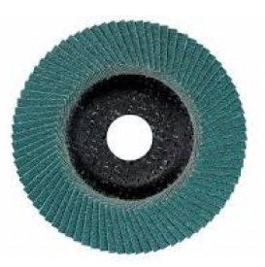 |  | - € | - €
Kotúč lamelový 125x22 P60 | 270 | Ks | Kód produktu: 65055 Obj. číslo 7100105851 | Brusivo: Presne tvarované zrno - 100 % keramika Celkový priemer (metrický): 125,0 mm Rozsah použitia: Obrábanie kovov Trieda ETIM 8.0: EC002196 Forma výrobku:. Maximálna rýchlosť: 12000.0 otáčok za minútu Rozsah pôsobnosti: Obrábanie kovov Priemer stredového otvoru (metrický): Priemer (mm): 22,0 Farebná rodina: Červená Tvar: Kuželový | 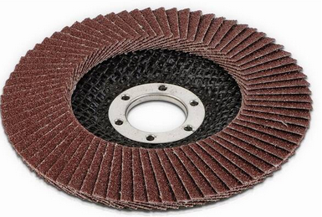 |  | - € | - €
Kotúč lamelový 125x22 P80 | 340 | Ks | Obj. číslo: 7100105852 | Špeciálne navrhnutý na spracovanie a brúsenie rôznych materiálov. Bol vyrobený z mnohých malých lamiel (plátkov) abrazívneho materiálu. Priemer kotúča: 125 mm Kotúč stačí len upevniť vďaka montážnemu otvoru vo veľkosti: 22 mm Vhodné použitie: na kov Tento kotúč je schopný pracovať pri max. rýchlosti až 12000 ot./min | 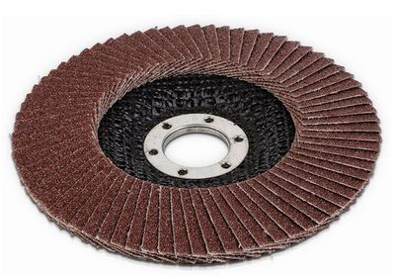 |  | - € | - €
Kotúč lamelový 150x22 P60 | 210 | Ks | Obj. číslo 7100105854 EAN: 4054596196469 | Priemer: 150 mm Zrnitosť: P60 Vhodné pre použitie: Nerez Oceľ Typ kotúča: T29 -kónický Precízne tvarované keramizované zrno vydrží dlhšie vďaka optimálnemu štiepeniu.Vhodný pre použitie na širokej škále materiálov, ako sú uhlíkové a nehrdzavejúce ocele alebo špeciálne zliatiny. | 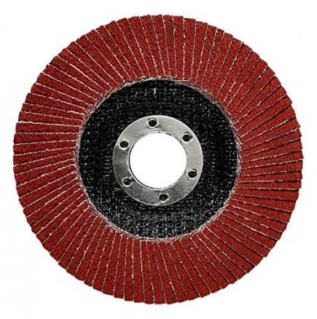 |  | - € | - €
Kotúč lamelový 150x22 P80 | 210 | Ks | Obj. číslo 7100240279 769F typ T29, 28901 | Technické parametre Vhodné pre použitie: oceľ / nerez / hliník Zloženie: presne tvarované keramické zrno 3M + Alumina zirconia Priemer: 150 mm Otvor: 22,23 mm Zrnitosť: 80+ Typ kotúča: T29- kónický Max. otáčky: 10200 ot/min | 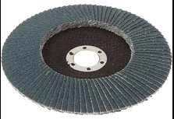 |  | - € | - €
Kotúč lamelový brúsny 150x22,23 P40 | 400 | Ks | Obj. číslo: 7100239219 | Technické parametre: Vhodné pre použitie: oceľ / nerez / hliník Zloženie: presne tvarované keramické zrno 3M + Alumina zirconia Priemer: 150 mm Otvor: 22,23 mm Zrnitosť: 40+ Typ kotúča: T29 - kónický Max. otáčky: 12000 ot/min | 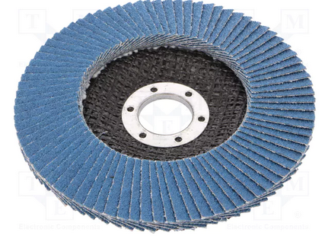 |  | - € | - €

Kotúč brús.Tyrolit 100x50x22,2 | 320 | Ks | Typ: TN 429936 | Vhodné použitie: oceľ triedy 11 Možné použitie: oceľ < 55 HRC Kategória: Brúsne kotúče miskovité Brusivo/pojivo: umelý korund hnedý / pojivo umelá živica Obrábaný materiál: oceľ ˂ 55 HRC, oceľ trieda 11 Tvar podľa: EN 12413: 11 Tvrdosť: Q Zrnitosť: 20 Rozmery D/JxTxH-WxExK (mm): 125/100x50x22,2-25x20x54 | 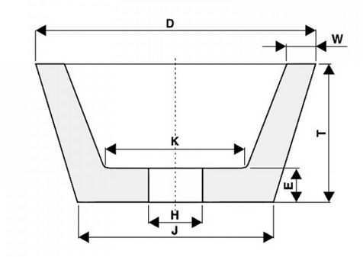 |  | - € | - €
Kotúč brúsny 150x6,8x22,2 | 220 | Ks | Kód: 7100141089 EAN: 4054596443969 51749 3M Strieborný brúsny kotúč T27 | Typ: plochý Rozmer: 150 x 7 mm Otvor: 22 mm |  |  | - € | - €
Kotúč brúsny 115x6,0x22,2 | 50 | Ks | Kotúč 3M Rabka 115 x 6,0 mm (XA009102360) | Priemer: 115 mm Priemer hriadeľa: 22,23 mm Hrúbka: 6 mm |  |  | - € | - €
Kotúč brúsny 125x6,8x22,2 | 70 | Ks |  | Vonkajší priemer: 125 mm Vnútorný priemer: 22 mm Hrúbka kotúča: 6,8 mm |  |  | - € | - €
Kotúč brúsny 150x6,0x22,23 | 10 | Ks | Typ kotúča: T27 - vypuklý | Brúsny kotúč na železo Vhodné pre použitie: oceľ Zloženie: oxid hlinitý (korund) Priemer: 150 mm Hrúbka: 6,0 mm Otvor: 22,23 mm Max. otáčky: 10200 ot/min Max. pracovná rýchlosť: 80 m/s Hmotnosť: 0,28 kg | 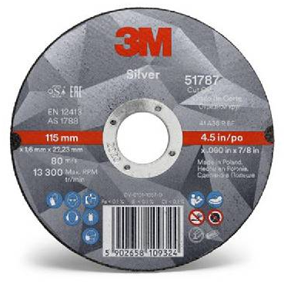 |  | - € | - €
Kotúč brúsny 150x7x22,2 | 50 | Ks | Obj. č. 95120794 Obj. č. výrobcu: 7100141089 EAN: 04054596443969 | Hmotnost brutto: 0,193 kg Vhodné pre použitie: oceľ / nerez / ostatné materiály Zloženie: keramické zrno 3M Priemer: 150 mm Hrúbka: 7,0 mm Otvor: 22,23 mm Typ kotúča: T27 - vypuklý Max. otáčky: 10200 ot/min Hmotnosť: 0,03 kg | 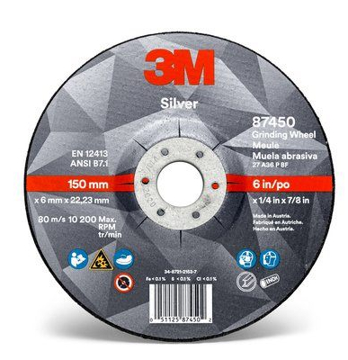 |  | - € | - €
Kotúč brúsny 230x6,8x22,22 | 700 | Ks |  | Štandardný, pevný kotúč (typ 27) s optimálnym zložením na brúsenie ocele, ale hlavne na hrubé brúsenie zvarov. Jedinečný vzorec spojivovej živice a brúsnych zŕn zaisťuje dlhú životnosť kotúča a zabraňuje spáleniu rezného materiálu. Špecifikácia: Rozmer (v mm): 230 X 6,8 X 22 Obvod (v mm): 230 Hrúbka (v mm): 6,8 Vnútorný otvor (v mm): 22 Max. rotačná rýchlosť (RPM): 8500 Max. obvodová rýchlosť (m/s): 80 | 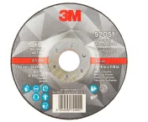 |  | - € | - €
Kotúč Brúsny Expert 76x10mm | 40 | Ks | EAN: 3165140830560 Označenie výrobcu: 2608601520 Objednávacie číslo: 2208156 - 62 | Špecifikácia: A 60 R INOX BF Priemer mm: 76 Priemer otvoru mm: 10,00 Hrúbka mm: 1,0 |  |  | - € | - €

Kotúč rezný 115x1,0x22,2 Inox | 150 | Ks |  | vhodný na rezanie hlavne nerezových (INOX) a oceľových (STEEL) tenších materiálov, ale môže sa použiť aj na bežné iné kovy malý úber materiálu - t.z.n. málo odpadu čím tenší kotúč, tým menej zahrieva opracovávaný materiál nízke vibrácie pri rezaní vysoká životnosť | 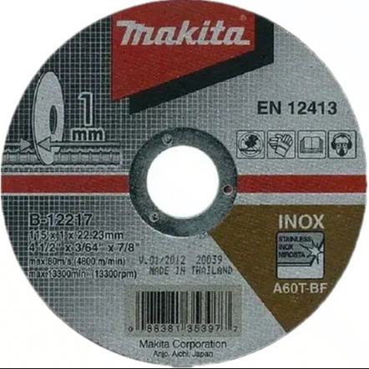 |  | - € | - €
Kotúč rezný 115x1,0x22,23mm | 60 | Ks | Typ: AS60V-BF,HP |  |  |  | - € | - €
Kotúč rezný 115x1,6x22,2 | 400 | Ks | Kód produktu: 7100139229 | Priemer: 115 mm Priemer hriadeľa: 22,23 mm Hrúbka: 1,6 mm Typ: T41 |  |  | - € | - €
Kotúč rezný 115x1,6x22,23mm | 30 | Ks | Typ: A S46V-BF,HP |  |  |  | - € | - €
Kotúč rezný 115x1x22,23 | 50 | Ks | Typ: 7100139227 | Celkový priemer (metricky): 115 mm Celková hrúbka: 1 mm Typ kotúča: Typ 41 Priemer stredového otvoru (metrické jednotky): 22,23 mm | 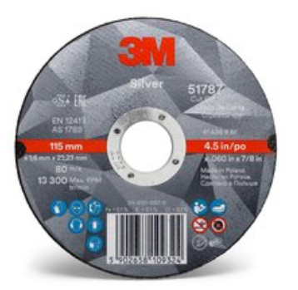 |  | - € | - €
Kotúč rezný 115x1x22,23mm | 100 | Ks | Kód produktu: 148172 EAN: 9003173158258 | Univerzálny rezný kotúč do uhlovej brúsky na rezanie ocele aj betónu a kameňa loženie: polosypký umelý korund a čierny karbid kremíka, spojivo – syntetická živica Použitie: na rezanie nehrdzavejúcej ocele, ocelí, hliníka, kameňa, liatiny a plastov Farba: čierna / čierna Obvodová rýchlosť: 80 m/s Vyhotovenie: T41 – rovný Priemer: 115 mm Hrúbka kotúča: 1,0 mm | 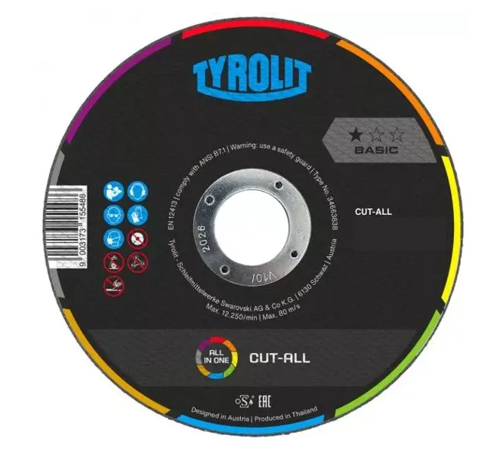 |  | - € | - €
Kotúč rezný 115x2,0x22,2 | 250 | Ks |  | Priemer: 115 mm Vnútorný priemer: D = 22,2 mm kotúč rezný na kov 115x2,0x22,2 Druh zrna: Korund; Spojivo: Syntetické živice na báze aldehydu; Prevedenie: rovný; Max. Pracovná rýchlosť: 80m / s. Pre zvýšenie pevnosti armované dvojvrstvovou sklotextilnou vložkou. |  |  | - € | - €
Kotúč rezný 125x1,6x22,2 | 130 | Ks | Typ kotúča: T41 - plochý EAN: 5902658109362 Kód: 7100139234 | Maximálna rýchlosť: 12000 otáčok za minútu Priemer: 125 mm Veľkosť zrna: P60+ Vhodné pre použitie: oceľ / nerez / železné kovy Zloženie: keramické zrno 3M Priemer: 125 mm Hrúbka: 1,6 mm Otvor: 22,23 mm Max. otáčky: 12250 ot/min Typ pripojenia: stredový otvor | 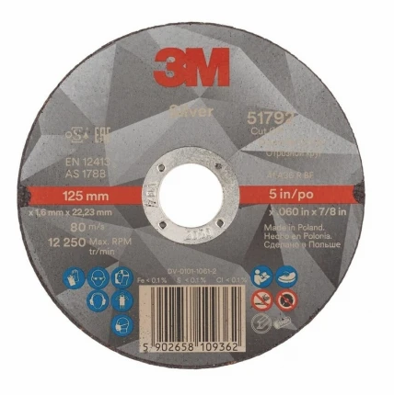 |  | - € | - €
Kotúč rezný 125x1x22,23mm | 60 | Ks | A S60V-BF,HP typ: 41, 51790 Obj. číslo: 7100139232 | Vhodné pre použitie: oceľ / nerez / železné kovy Zloženie: keramické zrno 3M Priemer: 125 mm Hrúbka: 1,0 mm Otvor: 22,23 mm Typ kotúča: T41 - plochý Max. otáčky: 12250 ot/min Typ pripojenia: stredový otvor Hmotnosť: 0,03 kg | 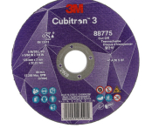 |  | - € | - €
Kotúč rezný 125x1x22,2mm | 150 | Ks | Typ: TYROLIT Kód: 5770 | Vhodný pre všetky typy ocele Priemer kotúča: 125,0 mm Hrúbka kotúča: 1,0 mm Priemer otvoru na upevnenie: 22,23 mm Maximálna rýchlosť otáčania: 12 250 ot./min. /min. Tvar: T41 | 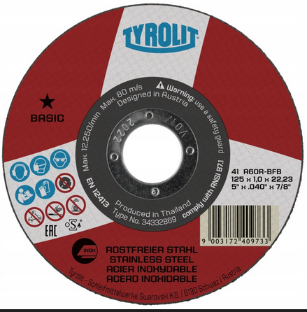 |  | - € | - €
Kotúč rezný 125x2,0x22,2 | 950 | Ks | Kód produktu: 88775 Obj. číslo: 7100304000 | Vhodné pre použitie: oceľ / nerez Zloženie: CUBITRON 3 - keramické zrno 3M Priemer: 125 mm Hrúbka: 2,0 mm Otvor: 22,23 mm Zrnitosť: 36 Typ kotúča: T41 - plochý Max. otáčky: 12250 ot/min Max. pracovná rýchlosť: 80 m/s | 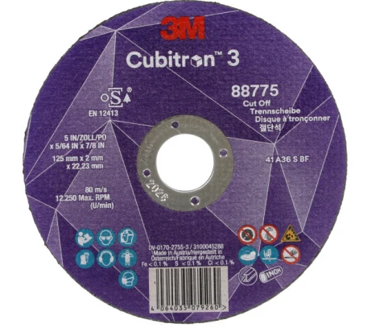 |  | - € | - €
Kotúč rezný 150x1,2x22,2mm | 50 | Ks | Typ: TYROLIT | Rezací kotúč pre delenie profilov, trubiek a plochých materiálov. Konštrukcia 2v1 umožňuje produktívne delenie ocele a nereze. Kotúč zanecháva nízke otrepy. Otvor (mm): 22,23 Priemer D (mm): 150 Tvar kotúča ISO: T41 rovný (rezné a drážkovacie) Typ zrna: A = korund Hrúbka (mm): 1,2 Použitie: ocele Zrnitosť FEPA: 60 = stredná Tvrdosť: Q = tvrdá Spojivo: BF = živicové vystužené Maximálna rýchlosť (m/s): 80 Minimálny odber (ks): 5 Ďalšie použitie: nerez | 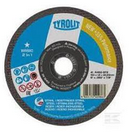 |  | - € | - €
Kotúč rezný 150x1,6x22,2 | 510 | Ks | Silver typ: 41, 51814 Obj. číslo: 7100139235 | Vhodné pre použitie: oceľ / nerez / železné kovy Zloženie: keramické zrno 3M Priemer: 150 mm Hrúbka: 1,6 mm Otvor: 22,23 mm Typ kotúča: T41 - plochý Max. otáčky: 10200 ot/min Typ pripojenia: stredový otvor | 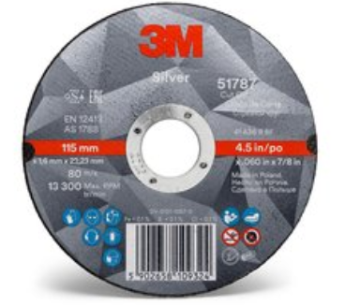 |  | - € | - €
Kotúč rezný 150x2,0x22,2 | 830 | Ks | Kód produktu: 86542 Obj. číslo: 7100304056 | Vhodné pre použitie: oceľ / nerez Zloženie: CUBITRON 3 - keramické zrno 3M Priemer: 150 mm Hrúbka: 2,0 mm Otvor: 22,23 mm Zrnitosť: 60 Typ kotúča: T41 - plochý Max. otáčky: 10200 ot/min Max. pracovná rýchlosť: 80 m/s | 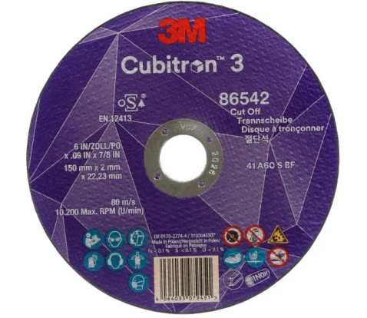 |  | - € | - €
Kotúč rezný 150x2,5x22,2 | 50 | Ks |  | Hrúbka: 2,5 mm Hmotnosť: 0,125 kg Oblasť použitia: Kovy univerzálne Priemer: 150 mm Priemer otvoru: 22,23 mm Prevedenie: Profi | 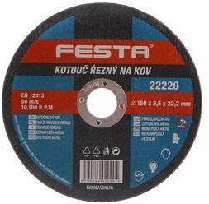 |  | - € | - €
Kotúč rezný 180x2,0x22,2 | 20 | Ks | EAN: 04064035137298 Kód: 7100304121 | Tvar kotúča: T41 Rozmer: 180 x 2 x 22 mm | 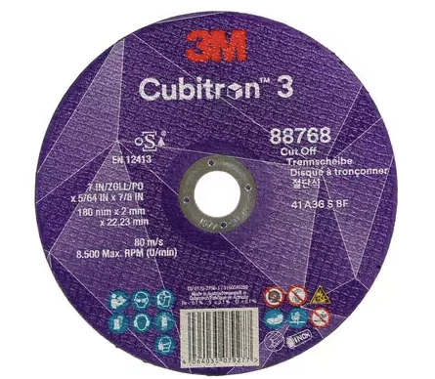 |  | - € | - €
Kotúč rezný 230x2,0x22,2 | 1200 | Ks | Kód produktu: 88732 Obj. číslo: 7100303998 | Vhodné pre použitie: oceľ / nerez Zloženie: CUBITRON 3 - keramické zrno 3M Priemer: 230 mm Hrúbka: 2,0 mm Otvor: 22,23 mm Zrnitosť: 36 Typ kotúča: T41 - plochý Max. otáčky: 6650 ot/min Max. pracovná rýchlosť: 80 m/s | 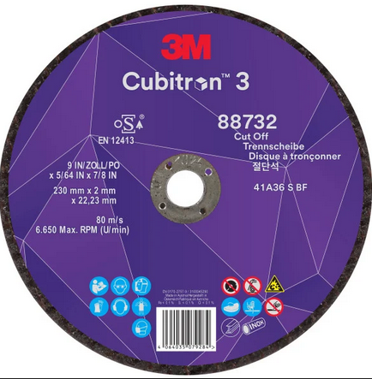 |  | - € | - €
Kotúč rezný 230x2,5x22,2 | 250 | Ks | Objednávacie číslo: 7100136994 EAN: 5902658654817 |  |  |  | - € | - €
Kotúč rezný na kov 115x1,0x22,2mm | 10 | Ks |  | Použitie: Na kov, nerez Norma: EN 12413 Typ kotúča: Rezný Šírka kotúča: 115 mm Hrúbka kotúča: 1,0 mm Vnútorný priemer kotúča: 22,2 mm Maximálne otáčky (RPM): 13300 ot./min Maximálna pracovná rýchlosť: 80 m/s | 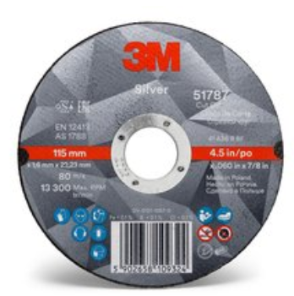 |  | - € | - €
Kotúč rezný125x1x22,2 | 500 | Ks | Kód produktu: 51790 Obj. číslo: 7100139232 | Vhodné pre použitie: oceľ / nerez / železné kovy Priemer: 125 mm Hrúbka: 1,0 mm Otvor: 22,23 mm Typ kotúča: T41 - plochý Max. otáčky: 12250 ot/min Typ pripojenia: stredový otvor Hmotnosť: 0,03 kg |  |  | - € | - €

Papier brúsny 230x280 P800 za mokra | 20 | Ks | Kód produktu: YT-8414 | Vodovzdorný Zrnitosť: K800 Vhodný pre: manuálne a strojné použitie Zrnitosť: 800 Rozmery a hmotnosť (netto) Hmotnosť: 8 g Výška: 28,0 cm Šírka: 23,0 cm Hĺbka: 2 mm | 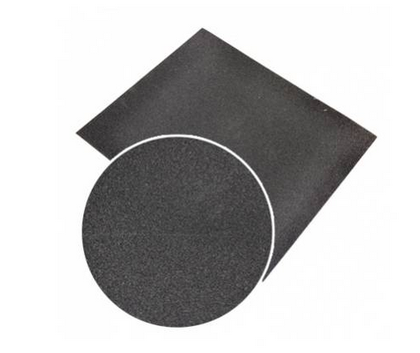 |  | - € | - €
Papier brúsny 230x280mm P1000 na mokro | 20 | Ks | Kód produktu: YT-8415 | Vodotesný brúsny list, papier 230 x 280 mm Zrnitosť: P1000 Na brúsenie: za mokra tmely laky kovy Podklad: latexový papier kat. C Brusivo: oxid hlinitý (ALOX), Al2O3 Spojivo: modifikovaná syntetická živica Zrnitosť: P1000 Rozmer: 230 mm x 280 mm Počet otvorov: 0 Spôsob upevnenia: mechanicky |  |  | - € | - €
Papier brúsny 230x280mm P1500 na mokro | 90 | Ks | Kód produktu: YT-8417 | Kľúčové vlastnosti: pružnosť a pevnosť vynikajúci brúsny účinok Veľkosť: 230 mm x 280 mm. Zrnitosť: od P1500 |  |  | - € | - €
Papier brúsny 230x280mm P2000 na mokro | 90 | Ks | Kód produktu: YT-8418 | Vodotesný brúsny list Papier rozmer: 230 x 280 mm Zrnitosť P2000 Na brúsenie: za mokra tmely laky kovy | 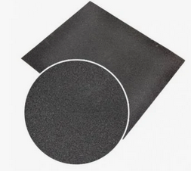 |  | - € | - €
Papier brúsny 70x450 P80 lepiaci Mirka | 1300 | Ks | Kód: 2337005080 EAN 6416868506334 | Brúsny papier hoblík P80 Rozmery: 70x450mm samolepiaci |  |  | - € | - €
Papier brúsny D150 6d P120 Mirka | 2300 | Ks | Kód Mirka: 2336509912 | Toto odolné, univerzálne brúsivo je veľmi vhodné pre vysokorýchlostné brúsenie v mnohých aplikáciách. Gold má polo-otvorený špeciálny stearátový nástrek navrhnutý tak, aby zabraňoval zanášaniu a tvorbe hrudiek, čo pomáha dosiahnuť optimálne výsledky brúsenia. Použitie: Brúsenie Vhodné materiály: Zliatiny medi / mosadz / bronz Neželezný kov Odstraňovanie náterov Omietka / tmel Sklenené vlákno Syntetické materiály Drevotrieska Dyha Plasty Primer Brúsenie farby Plnič Tvrdé drevo Mäkké / živicové drevo Laky | 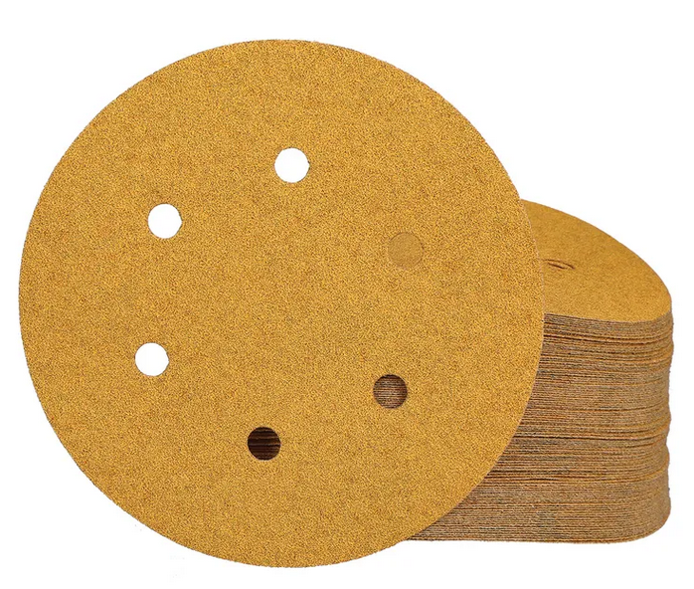 |  | - € | - €
Papier brúsny D150 6d P150 Mirka | 1300 | Ks | Kód Mirka: 2336509915 | Toto odolné, univerzálne brúsivo je veľmi vhodné pre vysokorýchlostné brúsenie v mnohých aplikáciách. Gold má polo-otvorený špeciálny stearátový nástrek navrhnutý tak, aby zabraňoval zanášaniu a tvorbe hrudiek, čo pomáha dosiahnuť optimálne výsledky brúsenia. Použitie: Brúsenie Vhodné materiály: Zliatiny medi / mosadz / bronz Neželezný kov Odstraňovanie náterov Omietka / tmel Sklenené vlákno Syntetické materiály Drevotrieska Dyha Plasty Primer Brúsenie farby Plnič Tvrdé drevo Mäkké / živicové drevo Laky |  |  | - € | - €
Papier brúsny D150 6d P180 Mirka | 2300 | Ks | Kód Mirka: 2336509918 | Toto odolné, univerzálne brúsivo je veľmi vhodné pre vysokorýchlostné brúsenie v mnohých aplikáciách. Gold má polo-otvorený špeciálny stearátový nástrek navrhnutý tak, aby zabraňoval zanášaniu a tvorbe hrudiek, čo pomáha dosiahnuť optimálne výsledky brúsenia. Použitie: Brúsenie Vhodné materiály: Zliatiny medi / mosadz / bronz Neželezný kov Odstraňovanie náterov Omietka / tmel Sklenené vlákno Syntetické materiály Drevotrieska Dyha Plasty Primer Brúsenie farby Plnič Tvrdé drevo Mäkké / živicové drevo Laky |  |  | - € | - €
Papier brúsny D150 6d P220 Mirka | 2400 | Ks |  |  |  |  | - € | - €
Papier brúsny D150 6d P320 Mirka | 2300 | Ks | Kód Mirka: 2336509932 | Toto odolné, univerzálne brúsivo je veľmi vhodné pre vysokorýchlostné brúsenie v mnohých aplikáciách. Gold má polo-otvorený špeciálny stearátový nástrek navrhnutý tak, aby zabraňoval zanášaniu a tvorbe hrudiek, čo pomáha dosiahnuť optimálne výsledky brúsenia. Použitie: Brúsenie Vhodné materiály: Zliatiny medi / mosadz / bronz Neželezný kov Odstraňovanie náterov Omietka / tmel Sklenené vlákno Syntetické materiály Drevotrieska Dyha Plasty Primer Brúsenie farby Plnič Tvrdé drevo Mäkké / živicové drevo Laky |  |  | - € | - €
Papier brúsny D150 6d P400 | 100 | Ks | Kód Mirka: 2336509941 | Toto odolné, univerzálne brúsivo je veľmi vhodné pre vysokorýchlostné brúsenie v mnohých aplikáciách. Gold má polo-otvorený špeciálny stearátový nástrek navrhnutý tak, aby zabraňoval zanášaniu a tvorbe hrudiek, čo pomáha dosiahnuť optimálne výsledky brúsenia. Použitie: Brúsenie Vhodné materiály: Zliatiny medi / mosadz / bronz Neželezný kov Odstraňovanie náterov Omietka / tmel Sklenené vlákno Syntetické materiály Drevotrieska Dyha Plasty Primer Brúsenie farby Plnič Tvrdé drevo Mäkké / živicové drevo Laky |  |  | - € | - €
Papier brúsny D150 6d P80 Mirka | 2500 | Ks |  |  |  |  | - € | - €
Papier brúsny D150 P100 d 9 Mirka | 1100 | Ks | Kód Mirka: 2362609910 | Toto odolné, univerzálne brúsivo je veľmi vhodné pre vysokorýchlostné brúsenie v mnohých aplikáciách. Gold má polo-otvorený špeciálny stearátový nástrek navrhnutý tak, aby zabraňoval zanášaniu a tvorbe hrudiek, čo pomáha dosiahnuť optimálne výsledky brúsenia. Použitie: Brúsenie Vhodné materiály: Zliatiny medi / mosadz / bronz Neželezný kov Odstraňovanie náterov Omietka / tmel Sklenené vlákno Syntetické materiály Drevotrieska Dyha Plasty Primer Brúsenie farby Plnič Tvrdé drevo Mäkké / živicové drevo Laky | 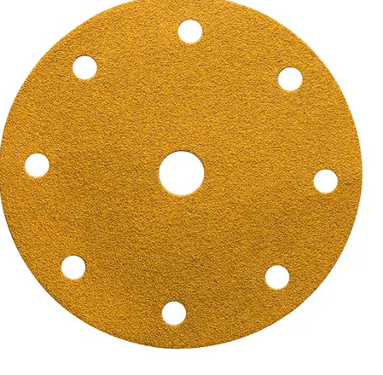 |  | - € | - €
Papier brúsny D150 P120 d 9 Mirka | 4600 | Ks | Kód Mirka: 2362609912 | Toto odolné, univerzální brusivo je velmi vhodné pro vysokorychlostní broušení v mnoha aplikacích. Gold má polootevřený speciální stearátový posyp navržený tak, aby zabraňoval zanášení a tvorbě hrudek, což pomáhá dosáhnout optimálních výsledků broušení. Použít pro Broušení Vhodné materiály Slitiny mědi / mosaz / bronz, Neželezný kov, Odstraňování nátěrů, Omítka / Tmel, Skleněné vlákno, Syntetické materiály, Dřevotříska, Dýha, Plasty, Primer, Broušení barvy, Plnič, Tvrdé dřevo, Měkké/pryskyřičné dřevo,+F16 Laky |  |  | - € | - €
Papier brúsny D150 P150 d 9 Mirka | 4500 | Ks | Kód Mirka: 2362609915 | Toto odolné, univerzálne brúsivo je veľmi vhodné pre vysokorýchlostné brúsenie v mnohých aplikáciách. Gold má polo-otvorený špeciálny stearátový nástrek navrhnutý tak, aby zabraňoval zanášaniu a tvorbe hrudiek, čo pomáha dosiahnuť optimálne výsledky brúsenia. Použitie: Brúsenie Vhodné materiály: Zliatiny medi / mosadz / bronz Neželezný kov Odstraňovanie náterov Omietka / tmel Sklenené vlákno Syntetické materiály Drevotrieska Dyha Plasty Primer Brúsenie farby Plnič Tvrdé drevo Mäkké / živicové drevo Laky |  |  | - € | - €
Papier brúsny D150 P180 d 9 Mirka | 2400 | Ks | Kód Mirka: 2362609918 | Toto odolné, univerzální brusivo je velmi vhodné pro vysokorychlostní broušení v mnoha aplikacích. Gold má polootevřený speciální stearátový posyp navržený tak, aby zabraňoval zanášení a tvorbě hrudek, což pomáhá dosáhnout optimálních výsledků broušení. Použít pro Použitie: Brúsenie Vhodné materiály: Zliatiny medi / mosadz / bronz Neželezný kov Odstraňovanie náterov Omietka / tmel Sklenené vlákno Syntetické materiály Drevotrieska Dyha Plasty Primer Brúsenie farby Plnič Tvrdé drevo Mäkké / živicové drevo Laky |  |  | - € | - €
Papier brúsny D150 P220 d 9 Mirka | 2300 | Ks | Kód Mirka: 2362609922 | Toto odolné, univerzálne brúsivo je veľmi vhodné pre vysokorýchlostné brúsenie v mnohých aplikáciách. Gold má polo-otvorený špeciálny stearátový nástrek navrhnutý tak, aby zabraňoval zanášaniu a tvorbe hrudiek, čo pomáha dosiahnuť optimálne výsledky brúsenia. Použitie: Brúsenie Vhodné materiály: Zliatiny medi / mosadz / bronz Neželezný kov Odstraňovanie náterov Omietka / tmel Sklenené vlákno Syntetické materiály Drevotrieska Dyha Plasty Primer Brúsenie farby Plnič Tvrdé drevo Mäkké / živicové drevo Laky |  |  | - € | - €
Papier brúsny D150 P240 d 9 Mirka | 2700 | Ks | Kód Mirka: 2362609925 | Toto odolné, univerzální brusivo je velmi vhodné pro vysokorychlostní broušení v mnoha aplikacích. Gold má polootevřený speciální stearátový posyp navržený tak, aby zabraňoval zanášení a tvorbě hrudek, což pomáhá dosáhnout optimálních výsledků broušení. Použít pro Použitie: Brúsenie Vhodné materiály: Zliatiny medi / mosadz / bronz Neželezný kov Odstraňovanie náterov Omietka / tmel Sklenené vlákno Syntetické materiály Drevotrieska Dyha Plasty Primer Brúsenie farby Plnič Tvrdé drevo Mäkké / živicové drevo Laky |  |  | - € | - €
Papier brúsny D150 P320 d 9 Mirka | 2700 | Ks | Kód Mirka: 2362609932 | Toto odolné, univerzálne brúsivo je veľmi vhodné pre vysokorýchlostné brúsenie v mnohých aplikáciách. Gold má polo-otvorený špeciálny stearátový nástrek navrhnutý tak, aby zabraňoval zanášaniu a tvorbe hrudiek, čo pomáha dosiahnuť optimálne výsledky brúsenia. Použitie: Brúsenie Vhodné materiály: Zliatiny medi / mosadz / bronz Neželezný kov Odstraňovanie náterov Omietka / tmel Sklenené vlákno Syntetické materiály Drevotrieska Dyha Plasty Primer Brúsenie farby Plnič Tvrdé drevo Mäkké / živicové drevo Laky |  |  | - € | - €
Papier brúsny D150 P60 d 9 Mirka | 1250 | Ks | Kód Mirka: 2362605060 | Vďaka špeciálne zosilnenému materiálu nosiča a technológii Mirka Progressive Bond™ pre viazanie prachu je Coarse Cut ideálny pre všetky druhy hrubého brúsenia. Medzi vlastnosti patrí pružnosť na zaoblených plochách, vynikajúca odolnosť proti roztrhnutiu a minimálne zanášanie. Použitie: Brúsenie Vhodné materiály: Oceľ Mäkká oceľ / uhlíková oceľ Neželezný kov Odstraňovanie náterov Sklenené vlákno Syntetické materiály Drevotrieska Nerezová oceľ Liatina Borovica Plasty Tvrdé drevo Mäkké / živicové drevo Laky MDF / HDF |  |  | - € | - €
Papier brúsny D150 P80 d 9 Mirka | 4800 | Ks | Kód Mirka: 2362609980 | Vďaka špeciálne zosilnenému materiálu nosiča a technológii Mirka Progressive Bond™ pre viazanie prachu je Coarse Cut ideálny pre všetky druhy hrubého brúsenia. Medzi vlastnosti patrí pružnosť na zaoblených plochách, vynikajúca odolnosť proti roztrhnutiu a minimálne zanášanie. Použitie: Brúsenie Vhodné materiály: Oceľ Mäkká oceľ / uhlíková oceľ Neželezný kov Odstraňovanie náterov Sklenené vlákno Syntetické materiály Drevotrieska Nerezová oceľ Liatina Borovica Plasty Tvrdé drevo Mäkké / živicové drevo Laky MDF / HDF |  |  | - € | - €
Papier brúsny exc.brúska P115 Z120S.zips | 30 | Ks |  | Priemer: 115 mm Zrnitosť: P120 Počet dier: bez dier Parametre: x_technické parametre: 115mm, P120 Druh zrna: korund, použitie na rôzne druhy brúsneho náradia na opracovanie dreva, na odstraňovanie farieb, lakov a korózie | 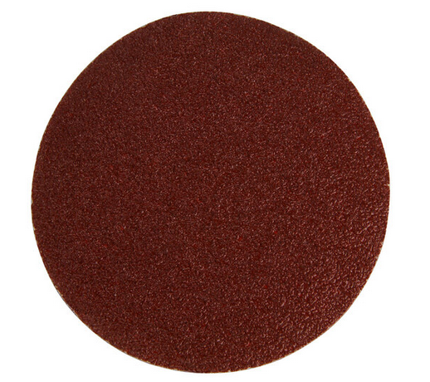 |  | - € | - €
Papier brúsny exc.brúska P115 Z160S.zips | 30 | Ks |  | Priemer: 115 mm Zrnitosť: P160 Počet dier: bez dier Parametre: x_technické parametre: 115mm, P160 druh zrna: korund, použitie na rôzne druhy brúsneho náradia na opracovanie dreva, na odstraňovanie farieb, lakov a korózie |  |  | - € | - €
Papier brúsny exc.brúska P115 Z180S.zips | 30 | Ks |  | Brúsny papier na suchý zips pr.115mm, P180 Priemer: 115 mm Zrnitosť: P180 Počet dier: bez dier |  |  | - € | - €
Papier brúsny exc.brúska P115 Z60 S.zips | 30 | Ks |  | Priemer: 115 mm Zrnitosť: P60 Počet dier: bez dier Parametre: x_technické parametre: 115mm, P60 druh zrna: korund, použitie na rôzne druhy brúsneho náradia na opracovanie dreva, na odstraňovanie farieb, lakov a korózie |  |  | - € | - €
Papier brúsny exc.brúska P115 Z80 S.zips | 30 | Ks |  | Druh zrna: korund, použitie na rôzne druhy brúsneho náradia na opracovanie dreva, na odstraňovanie farieb, lakov a korózie Vlastnosti Priemer: 115 mm Zrnitosť: P80 Počet dier: bez dier Parametre: x_technické parametre: 115mm, P80 |  |  | - € | - €

Brúsny papier 125mm na excen. brús zr.60 | 160 | Ks |  | Druh zrna: korund polootvorený posyp spojivo: položivica; podkladový materiál: papier E (240-260g / m2) |  |  | - € | - €
Brúsny papier 125mm na excen. brús zr.80 | 80 | Ks |  | Druh zrna: korund-polootvorený posyp spojivo: položivica; podkladový materiál: papier E (240-260g / m2) |  |  | - € | - €
Brúsny papier 125mm na excen. brús z.100 | 130 | Ks |  | Druh zrna: korund polootvorený posyp spojivo: položivica; podkladový materiál: papier E (240-260g / m2) |  |  | - € | - €
Brúsny papier 125mm na excen. brús z.120 | 280 | Ks |  | Druh zrna: korund polootvorený posyp spojivo: položivica; podkladový materiál: papier E (240-260g / m2) |  |  | - € | - €
Brúsny papier 125mm na excen. brús z.160 | 80 | Ks |  | Druh zrna: korund polootvorený posyp spojivo: položivica; podkladový materiál: papier E (240-260g / m2) |  |  | - € | - €
Brúsny papier 125mm na excen. brús z.180 | 130 | Ks |  | Druh zrna: korund polootvorený posyp spojivo: položivica; podkladový materiál: papier E (240-260g / m2) |  |  | - € | - €
Brúsny papier 125mm na excen. brús z.240 | 50 | Ks |  | Druh zrna: korund polootvorený posyp spojivo: položivica; podkladový materiál: papier E (240-260g / m2) |  |  | - € | - €

Teliesko brúsne lamel. | 40 | Ks | PFERD 5020/6A 80 Katalóg: 44504086 EAN: 4007220155134 | Veľkosť zrna: 80 Sd x L2 [mm]: 6 x 40 Doporuč. otáčky [ot/min]: 7 000 Max. otáčky [ot/min]: 15 200 | 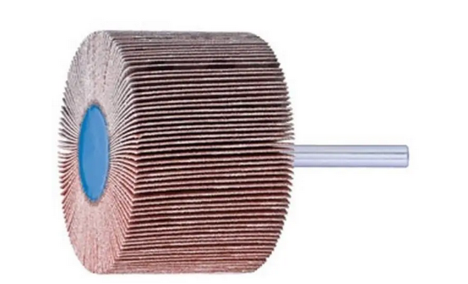 |  | - € | - €
Teliesko brúsne lamel. | 40 | Ks | PFERD F2515/6A 80 Katalóg: 44406086 EAN: 4007220154557 | Veľkosť zrna: 80 Sd x L2 [mm]: 6 x 40 Doporuč. otáčky [ot/min]: 15 000 Max. otáčky [ot/min]: 30 500 |  |  | - € | - €
Teliesko brúsne lamel. | 10 | Ks | Pferd F2525 6A120 Katalóg: 44410126 EAN: 4007220292662 | Veľkosť zrna: 120 Sd x L [mm]: 6 x 40 Odporúčané ot. [ot/min]: 15 000 Maximálna ot. [ot/min]: 30 500 |  |  | - € | - €
Teliesko brúsne lamel. | 40 | Ks | PFERD F3020/6 60 Katalóg:47802248 EAN:4007220035160 | Priemer: 30 mm Zrnitosť: 60 Priemer tyče: 3 mm |  |  | - € | - €
Teliesko brúsne lamel. | 40 | Ks | PFERD F4020/6 60 Katalóg:44408066 EAN:4007220154625 | Vonkajši priemer: 40 mm Dĺžka: 20 mm Zrnitosť: 60 Priemer vysustružovania: 20 mm |  |  | - € | - €
Teliesko brúsne lamel. | 30 | Ks | PFERD F4020/6A 80 Katalóg:44408086 EAN:4007220154632 | Vonkajši priemer: 40 mm Dĺžka: 20 mm Zrnitosť: 80 mm Priemer vysustružovania: 40 mm | 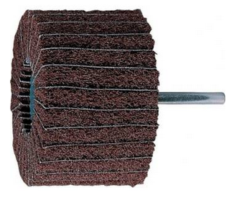 |  | - € | - €
Teliesko brúsne lamel. | 30 | Ks | PFERD F6030/6 60 Katalóg: 44509066 EAN: 4007220155431 | Vonkajší priemer: 60 mm Dĺžka: 30 mm Častice: 60 Navyšenie priemeru: 30 mm |  |  | - € | - €
Teliesko brúsne | 10 | Ks | PFERD ZY 2532 6AR V 60 Katalóg: 31135276 EAN: 4007220097465 | Vonkajši priemer: 40 mm Zrnitosť: 80 Priemer vysustružovania: 40 mm |  |  | - € | - €
 |  |  |  |  |  |  |  | - €

Dňa: |  |  |  | Podpis:

Spracoval: |  |  |  | Podpis:

Schválil:

